Hoja 1
 |  |  |  |  |  |  |  |  |  |  | Recipok es la plataforma para pasteleros, panaderos y chefs de comida envasada.
Información nutricional para 100 g. | Valor
Kcal | 353.04
Kj | 1477.11
Grasas | 10.58 |  |  |  |  |  |  |  |  |  | ¿Qué piensan de Recipok los grandes pasteleros?
Grasas saturadas | 0.98
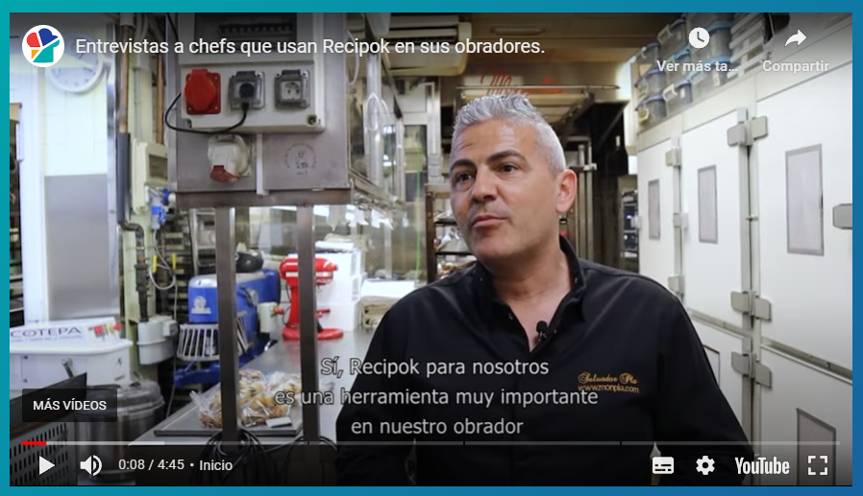
Hidratos de carbono | 45.08 |  | Instrucciones: Editar solo los campos de texto color negro. Debes añadir los ingredientes con sus cantidades y luego rellenar la información nutricional de cada uno. La plantilla calculará la información nutricional de tu elaboración según los aportes proporcionales de cada ingrediente.
Azúcares | 24.38
Proteínas | 5.45
Sal | 0.01

¿Sabes que con Recipok puedes hacer este cálculo de forma mucho más sencilla y automatizada? |  |  |  |  |  | Crear cuenta gratuita

Ingrediente | Cantidad (gr.) | % | Kcal | Kj | Grasas | Grasas sat. | Hidratos de carbono | Azúcares | Proteínas | Sal
Harina | 1000 | 25 | 375.00 | 1569 | 1.20 | 0.80 | 80.00 | 0.00 | 9.30 | 0.00
Huevos | 1000 | 25 | 146.67 | 614 | 11.1 | 3.12 | 0.50 | 0.50 | 12.50 | 0.00
Azúcar | 1000 | 25 | 390.48 | 1634 | 0.00 | 0.00 | 99.80 | 97.02 | 0.00 | 0.03
leche | 1000 | 25 | 500.00 | 2092 | 30.00
 |  | 0 |  | 0 |  |  |  |  |  |  | ¿Por qué Recipok?
 |  | 0 |  | 0
 |  | 0 |  | 0
 |  | 0 |  | 0
 |  | 0 |  | 0 |  |  |  |  |  |  | ✓ Estudio detallado de costes fijos por fórmula/receta ✓ Estudio detallado de costes operacionales por fórmula/receta ✓ Análisis global y comparativa de la rentabilidad de las fórmulas/recetas (escandallos) ✓ Gestión de pedidos a proveedores ✓ Registros APPCC ilimitados ✓ Carta digital con QR ✓ Cálculo automático de la información nutricional según los ingredientes contenidos ✓ Etiquetado de alimentos envasados dinámico ajustable a diferentes impresoras ✓ Etiquetado de almacenamiento interno ajustable a diferentes impresoras ✓ Creación automática de códigos de barras EAN con caducidad y nº de lote ✓ Elaboración dinámica y personalizada de fichas técnicas de alimentos ✓ Calendario mensual de menús diarios para economatos y catering ✓ Control de inventario de la materia prima y productos semielaborados ✓ Lista de la compra dinámica según tareas a producir ✓ Control de inventario del producto terminado ✓ Gestión de pedidos de venta y encargo comunicada con el área de producción ✓ Creación de albaranes de salida de productos con nº de lote y caducidad automática ✓ Gestión de partes de producción con control y registro por empleado ✓ Trazabilidad completa bidireccional con asignación automática de lotes de origen
 |  | 0 |  | 0
 |  | 0 |  | 0
 |  | 0 |  | 0
 |  | 0 |  | 0
 |  | 0 |  | 0
 |  | 0 |  | 0
 |  | 0 |  | 0
 |  | 0 |  | 0
 |  | 0 |  | 0
 |  | 0 |  | 0
 |  | 0 |  | 0
 |  | 0 |  | 0
 |  | 0 |  | 0
 |  | 0 |  | 0
 |  | 0 |  | 0
 |  | 0 |  | 0
 |  | 0 |  | 0
 |  | 0 |  | 0
 |  | 0 |  | 0
 |  | 0 |  | 0
 |  | 0 |  | 0
 |  | 0 |  | 0

